Sheet1
 | 附件3
 | 新鑫公司生产协力中心采购计划表
 |  | 编制单位：生产协力中心 |  |  |  |  | 编制日期：
 | Барааны код物资编码 | Барааны нэр 物资名称 | Хэмжээ стандарт 规格型号 | Хэмжих нэгж计量单位 | Худалдан авах тоо计划采购数量 | 单价 | 总价 | 要求现场交货日期 | 备注
 |  |  |  |  | Нийт 合计
1 | 0316160046 | Урд тэнцвэржүүлэгчний татлага 前平衡杆拉杆 | 48810-60060 | ширхэг 个 | 4 |  |  | 2026-04-15 | 丰田4700
2 | 0316110144 | Арын хаалганы шил 后尾门玻璃 |  | ширхэг块 | 1 |  |  | 2026-04-15 | 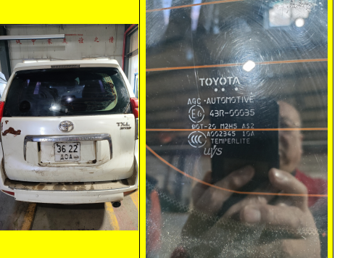 丰田霸道2700 图2
3 | 0315070304 | Сэнс 风扇 | 40C2109 | ширхэг个 | 2 |  |  | 2026-04-15 | 装载机（柳工ZL50CN)
4 | 0315070305 | Наалдамхай амортизатор 黏性减震器 | SP129262 | ширхэг个 | 2 |  |  | 2026-04-15 | 装载机（柳工ZL50CN)
5 | 0315070306 | тахир голын ремен дугуйны 曲轴皮带轮 | SP125836 | ширхэг个 | 1 |  |  | 2026-04-15 | 装载机（柳工ZL50CN)
6 | 0315070307 | Агаарын тосоол 气路防冻剂 |  | сав 桶 | 6 |  |  | 2026-04-15 | 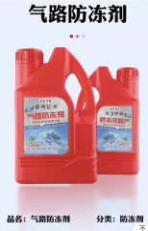
7 | 0316180016 | Арын дугуйны шаариг 后轮轴承 | 32011 | ширхэг个 | 10 |  |  | 2026-04-15 | 勇士 无轨运人车（10座）
8 | 0316180017 | 9 шүдтэй шлицтэй гидравлик насос 九齿花键液压泵 | ALP-1A-D-SP1 2022. 10 | ширхэг个 | 2 |  |  | 2026-04-15 | 勇士 无轨运人车（10座）
9 | 0315240001 | Агааржуулагчны шүүр 空气滤芯 | 安全滤芯P777869外滤芯P777868 | ширхэг个 | 5 |  |  | 2026-04-15 | 雷沃挖掘机
10 | 0315240002 | Тосны буцах шүүлтүүр 回油过滤器 | RP43-52A030000A0 | ширхэг个 | 3 |  |  | 2026-04-15 | 雷沃挖掘机
11 | 0315240003 | Тосны орох шүүлтүүр 吸油过滤器 | RN43-52A020000A0 | ширхэг个 | 3 |  |  | 2026-04-15 | 雷沃挖掘机
12 | 0315240004 | Удирдлагын тосны шүүлтүүр 先导滤油器 | RF11-53A031000A0 | ширхэг个 | 3 |  |  | 2026-04-15 | 雷沃挖掘机
13 | 0315240005 | Маслоны шүүр 机油滤芯 | 3973686（LF9548) | ширхэг个 | 5 |  |  | 2026-04-15 | 雷沃挖掘机
14 | 0315240006 | Түлшний шүүр 柴油滤芯 | 3931063（FF5052) | ширхэг个 | 5 |  |  | 2026-04-15 | 雷沃挖掘机
15 | 0315240007 | Тос ус ялгагчийн шүүлтүүр 油水分离器滤芯 | FS53075NN | ширхэг个 | 4 |  |  | 2026-04-15 | 雷沃挖掘机
16 | 0315240008 | Тос ус ялгагчийн шүүлтүүр 油水分离器滤芯 | 5263942(FS36203) | ширхэг个 | 4 |  |  | 2026-04-15 | 雷沃挖掘机
17 | 0315240009 | Урд салхины шил (дээд) 前挡风玻璃（上） | 43R-010076 | ширхэг块 | 2 |  |  | 2026-04-15 | 雷沃挖掘机
18 | 0315240010 | Урд салхины шил (доод)前挡风玻璃（下） | 43R-010026 | ширхэг块 | 2 |  |  | 2026-04-15 | 雷沃挖掘机
19 | 0315240011 | Агааржуулагчийн дотор эргэлтийн шүүлтүүр 空调内循环滤芯 | RE40-05A01000880 | ширхэг个 | 2 |  |  | 2026-04-15 | 雷沃挖掘机
20 | 0315240012 | Сэнсний ремен 风扇皮带 |  | ширхэг条 | 3 |  |  | 2026-04-15 | 雷沃挖掘机
21 | 0315240013 | Агааржуулагчны ремен 空调皮带 | RN45-05A010001B0 | ширхэг条 | 3 |  |  | 2026-04-15 | 雷沃挖掘机
22 | 0315240014 | Унтраах цахилгаан соронзон хавхлага 熄火电磁阀 | 6590229/ 21AP331 /2502110041 | ширхэг个 | 2 |  |  | 2026-04-15 | 雷沃挖掘机
23 | 0315240015 | Хурдны дөрөөний мотор 油门电机 | P0M-GF25 | ширхэг个 | 2 |  |  | 2026-04-15 | 雷沃挖掘机
24 | 0315240016 | Түлшний шүүр (том шүүлтүүр) 柴油滤芯（粗滤） |  | ширхэг个 | 5 |  |  | 2026-04-15 | 雷沃挖掘机
25 | 0315240017 | Агааржуулагчийн гадна эргэлтийн шүүлтүүр 空调外循环滤芯 | RE40-05A010007A0 | ширхэг个 | 3 |  |  | 2026-04-15 | 雷沃挖掘机
26 | 0315200071 | бензиний сав 汽油桶 | 30L（加厚铁桶） | ширхэг个 | 4 |  |  | 2026-04-15 | 汽修工具
 |  |  |  |  | -
 | 金额合计
 | 说明： | 1.采购计划中物资名称均需按照物资编码来统一规范对应，如为新增采购物资，请由仓库按照物资属性预先增加物资编码。
 |  | 2.请保留表中公式不变，不得删除。
 |  | 3.表中数量列如无数据请填0。
 | 公司负责人： |  |  | 分管领导：

 |  | 图2

